instalar visual studio
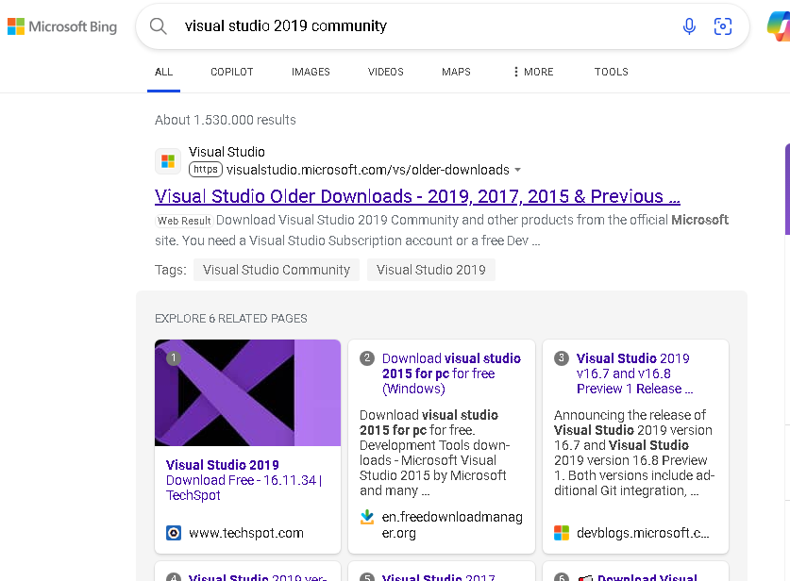

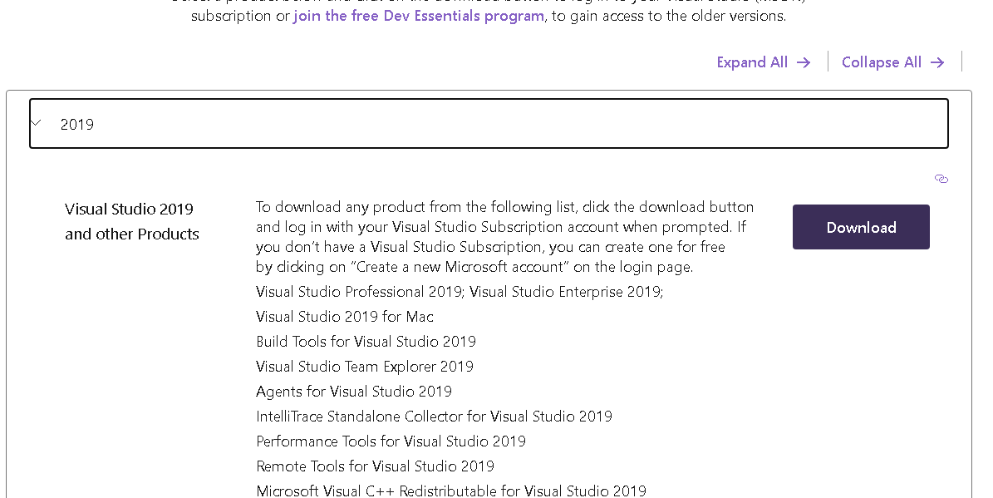

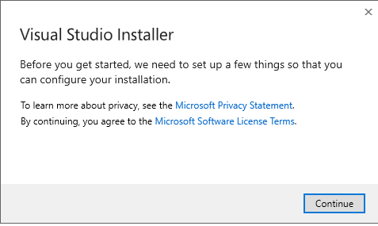

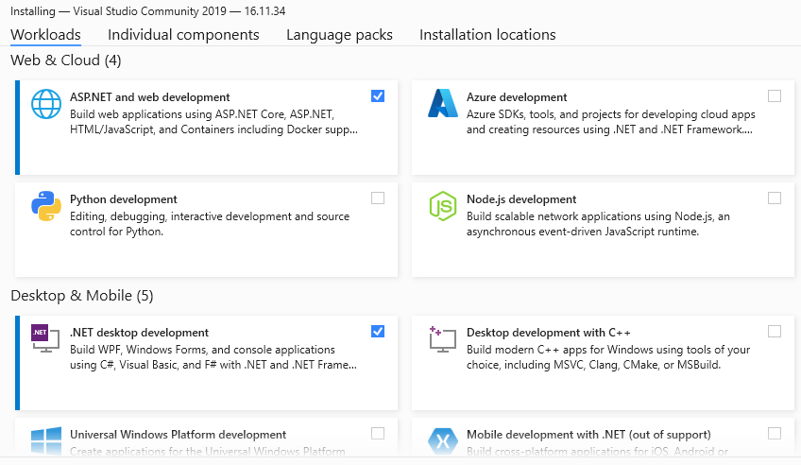

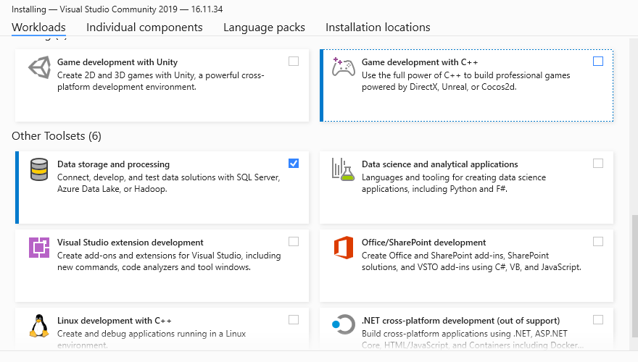

lenguaje tecnico
IDE > entorno de desarrollo integrado (IDE)
 | ejemplo: visual studio y visual code

.NET Core es una plataforma de desarrollo de software multiplataforma, de código abierto

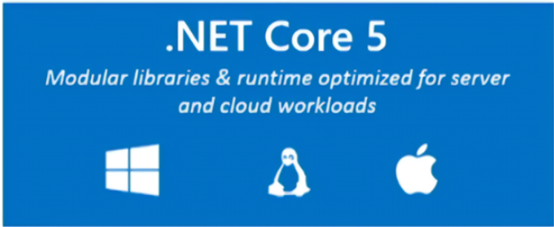

lenguaje de programacion C#
Framework Web: asp.net Web Api

Biblioteca (Library):
Una biblioteca es un conjunto de funciones, clases y módulos reutilizables que se utilizan para realizar tareas específicas en un programa.

Los frameworks proporcionan una estructura completa para construir aplicaciones

